Sheet2
통합 계좌 관리 시스템
<DEPTH> |  |  |  |  |  |  |  |  |  | <TABLE>
0 | 1 | 2 | 3 | 4 | 5 | 6 | 7 | 8 | 비고 | 하나은행 USER TABLE |  | 가정 고민…1번으로 하면 고객 번호 필요 X
사용자 | 시작화면 | 회원가입 | 본인인증(이름, 전화번호) 중복체크 | ID / PASSWORD 입력(중복체크) |  |  |  |  |  | ID | VARCHAR2(30) | 1. 이름은 중복될 수 없다
 |  | 로그인 | 메인화면 | 0. 대표 계좌 현황 |  |  |  |  |  | PWD | VARCHAR2(30) | 2. 모든 사람은 고유한 개인 은행고객번호가 존재한다
 |  |  |  | 1. 계좌 개설 | 본인확인(이름, 주민번호) | 원하는 계좌번호, 별칭 입력 (자동 가능) | 비밀번호 입력하기(재입력) | 입금하기(1000원 이상) |  | NAME | VARCHAR2(10)
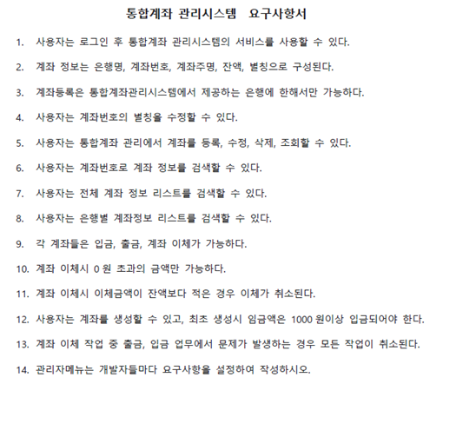
 |  |  |  | 2. 계좌 조회 | 0) 전체 계좌 조회 |  |  |  |  | 전화번호 | INT
 |  |  |  |  | 1) 은행별 계좌 조회 | 조회할 은행 입력 |  |  |  | 고객번호 | INT
 |  |  |  | 3. 계좌 관리 | 1) 내 계좌 수정하기 | 수정할 계좌 선택 | 별칭 수정
 |  |  |  |  | 2) 통합계좌 관리 | A) 다른 은행 계좌 추가 | 전체 다른 은행 계좌 표시 및 추가할 계좌 선택 | 기능 제한 (출금/조회)
 |  |  |  |  |  | B) 계좌 수정 | 수정할 계좌 선택(은행선택 - 별칭 선택)
 |  |  |  |  |  | C) 계좌 삭제 | 삭제할 계좌 선택(은행선택 - 별칭 선택) |  |  | 하나은행 계좌 정보
 |  |  |  | 4. 계좌 검색 | 계좌 번호로 검색하기 |  |  |  |  | 계좌번호 | INT
 |  |  |  | 3. 입금하기 | 입금할 계좌 선택 | 입금할 금액 입력 |  |  |  | 계좌주명 | VARCHAR2(30)
 |  |  |  | 4. 출금하기 | 출금할 계좌 선택 | 출력할 금액 입력 (더 적을 시 취소) |  |  |  | 잔액 | INT
 |  |  |  | 5. 계좌이체 | 이체할 계좌 선택 | 이체받을 계좌 입력 ( 은행, 계좌번호 선택) | 이체할 금액 입력 (더 적을 시 취소) |  |  | 별칭 | VARCHAR2(30)
 |  |  |  | 6. 종료 |  |  |  |  |  | 고객번호 | INT
관리자 |  | 관리자 로그인 | 메인화면 | 0. 계좌 승인 | 승인 대기 중 계좌 리스트 | 승인
 |  |  |  | 1. 종료
 |  |  |  |  |  |  |  |  |  | 통합 계좌 정보
<FUNCTION> |  |  |  |  |  |  |  |  |  | 은행명 | VARCHAR2(10)
 |  |  |  |  |  |  |  |  |  | 계좌번호 | INT
bank | BankMain |  |  |  |  |  |  |  |  | 계좌주명 | VARCHAR2(30)
 |  |  |  |  |  |  |  |  |  | 잔액 | INT
UI | BankFirstUI |  |  |  |  |  |  |  |  | 별칭 | VARCHAR2(30)
 | BankSecondUI |  |  |  |  |  |  |  |  | 고객번호 | INT

 | RegisterUI
 | LogInUI
 | MakeAccountUI
 | SelectAllUI
 | SelectBankUI
 | SelectOneUI
 | UpdateAccountUI
 | AddAccountUI
 | DeleteAccountUI
 | DepositUI
 | WithdrawUI
 | TransferUI
 | ExitUI

 | ConfirmUI

VO | UserInfoVO
 | AccountVO

DAO | BankDAO

Service | ??

